关系图
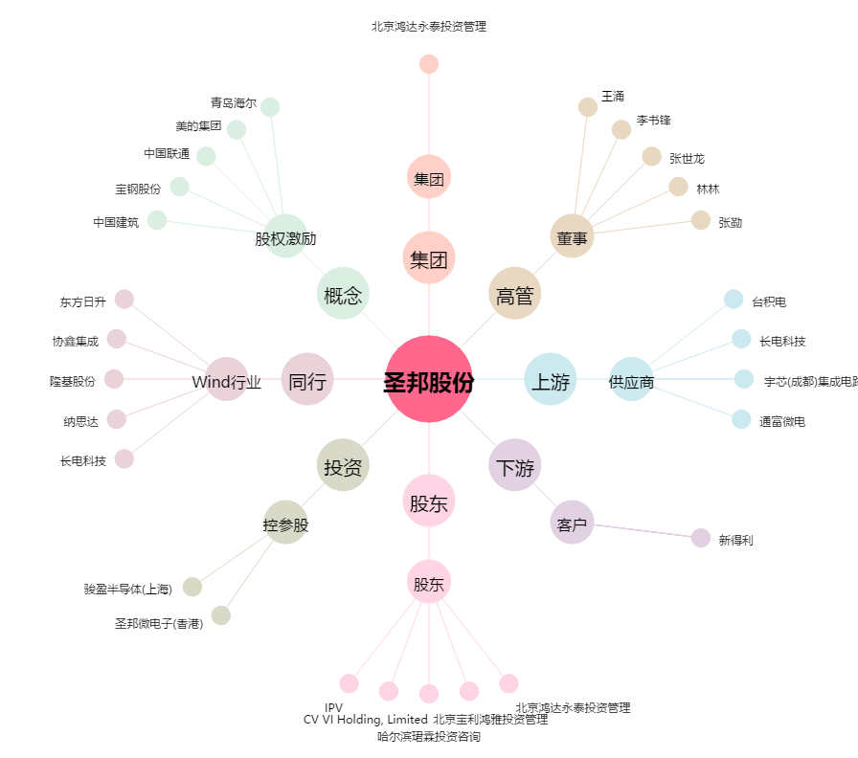
圣邦股份[300661.SZ] - 关系概览图

